2.2.健康情報入力確認画面
2.2.健康情報入力確認画面
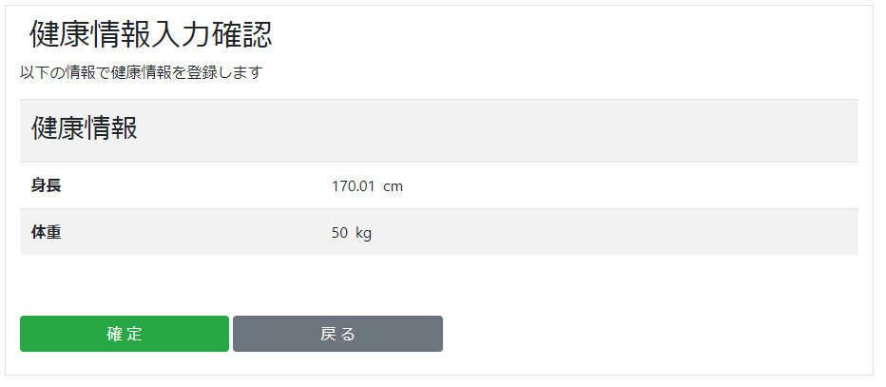

2.2.1.画面レイアウト

 | # | 項目名 |  |  |  | タグ種別 | 属性 | 桁 | 必須 |  | その他
 | 1 | 身長 |  |  |  | 表示 | 半角数字とピリオド |  |  |  | セッション.健康情報Form.身長
 | 2 | 体重 |  |  |  | 表示 | 半角数字とピリオド |  |  |  | セッション.健康情報Form.体重
 | 3 | 確定ボタン |  |  |  | ボタン
 | 4 | 戻るボタン |  |  |  | ボタン

2.2.2.処理詳細

 | # | アクション |  | 処理概要 |  |  | 処理詳細 |  |  | 例外概要 |  |  | 例外詳細
 |  |  |  |  |  |  |  |  |  |  |  |  | 条件 |  | エラーコード | エラーメッセージ
 | 1 | 初期表示 |  | セッション.健康情報Formを表示
 | 2 | 確定ボタン押下 |  | セッションから健康情報Formを取得 |  |  |  |  |  | セッション取得エラー |  |  | セッションの取得に失敗した場合 |  | DW0026 | 不正リクエストエラーです
 | 3 |  |  | セッションからユーザIDを取得
 | 4 |  |  | ユーザの健康情報件数を取得 |  |  | 2.2.3.1.健康情報検索 参照
 | 5 |  |  | #4で取得した件数が0件でない場合、最後に登録した健康情報を検索 |  |  | 2.2.3.2.健康情報検索 参照
 | 6 |  |  | アカウント情報を検索 |  |  | 2.2.3.3.アカウント情報検索 参照
 | 7 |  |  | トランザクションIDを採番 |  |  | API通信情報検索(2.2.3.4.API通信情報検索 参照) ・検索件数=0の場合、1 ・それ以外の場合、検索結果.TRANSACTION_ID + 1
 | 8 |  |  | API通信情報を登録 |  |  | 2.2.3.5.API通信情報作成 参照
 | 9 |  |  | 健康情報登録APIを呼び出す |  |  | 設計書_2.0.健康情報API 参照 設定情報は「2.2.4.2.API設定情報」参照
 | 10 |  |  | API通信情報を更新 |  |  | 2.2.3.6.API通信情報更新 参照
 | 11 |  |  | #9.処理結果 = 0 の場合
 | 12 |  |  |  | 健康情報メールを送信する |  | 2.2.4.1.健康情報メールについて 参照
 | 13 |  |  | #9.処理結果 = 1 の場合
 | 14 |  |  |  |  |  |  |  |  | 健康情報登録API通信エラー |  |  | 健康情報登録APIレスポンス.処理結果 = 1 |  | BE0039 | 健康情報登録APIの通信に失敗しました
 | 15 |  |  | セッションに健康情報Formを設定
 | 16 |  |  | 健康情報登録完了画面に遷移 |  |  | [2.3.健康情報入力完了画面]シート 参照
 | 17 | 戻るボタン押下 |  | 健康情報入力画面に遷移 |  |  | [2.1.健康情報入力画面]シート 参照

2.2.3.DB処理

 | 2.2.3.1.健康情報検索
 |  | SELECT
 |  |  | COUNT(*)
 |  | FROM
 |  |  | HEALTH_INFO
 |  | WHERE
 |  |  | SEQ_USER_ID = セッション.ユーザID

 | 2.2.3.2.健康情報検索
 |  | SELECT
 |  |  | SEQ_HEALTH_INFO_ID
 |  |  | , SEQ_USER_ID
 |  |  | , HEIGHT
 |  |  | , WEIGHT
 |  |  | , BMI
 |  |  | , STANDARD_WEIGHT
 |  |  | , HEALTH_INFO_STATUS
 |  |  | , HEALTH_INFO_REG_DATE
 |  |  | , SEQ_BMI_RANGE_MT_ID
 |  |  | , UPDATE_DATE
 |  |  | , REG_DATE
 |  | FROM
 |  |  | HEALTH_INFO
 |  | WHERE
 |  |  | SEQ_USER_ID = セッション.ユーザID
 |  | ORDER BY
 |  |  | SEQ_HEALTH_INFO_ID DESC
 |  | limit
 |  |  | 1

 | 2.2.3.3.アカウント情報検索
 |  | SELECT
 |  |  | *
 |  | FROM
 |  |  | ACCOUNT
 |  | WHERE
 |  |  | SEQ_USER_ID = セッション.ユーザID

 | 2.2.3.4.API通信情報検索
 |  | SELECT
 |  |  | *
 |  | FROM
 |  |  | API_COMMUNICATION_DATA
 |  | ORDER BY
 |  |  | SEQ_API_COMMUNICATION_DATA_ID DESC
 |  | LIMIT 1

 | 2.2.3.5.API通信情報作成
 |  | 入力 |  |  | 項目名 |  | 編集仕様 |  |  |  |  | 出力 |  | 項目名
 |  |  |  |  |  |  | 採番 |  |  |  |  | API通信情報 |  | API通信情報ID
 |  |  |  |  |  |  | #7で採番した値 |  |  |  |  |  |  | トランザクションID
 |  |  |  |  |  |  | "健康管理API:健康情報登録API" |  |  |  |  |  |  | API名
 |  |  |  |  |  |  | POST |  |  |  |  |  |  | HTTPメソッド
 |  |  |  |  |  |  | ${host}/api/${セッション.ユーザID}/healthinfo |  |  |  |  |  |  | リクエストURL
 |  |  |  |  |  |  | 健康情報登録API.リクエストBodyをJSON形式に変換 |  |  |  |  |  |  | Body
 |  |  |  |  |  |  | システム日時 |  |  |  |  |  |  | リクエスト送信日時
 |  |  |  |  |  |  | システム日時 |  |  |  |  |  |  | 更新日時
 |  |  |  |  |  |  | システム日時 |  |  |  |  |  |  | 登録日時

 | 2.2.3.6.API通信情報更新
 |  | 入力 |  |  | 項目名 |  | 編集仕様 |  |  |  |  | 出力 |  | 項目名
 |  | API通信情報 |  |  | API通信情報ID |  | 2.2.3.5.API通信情報作成 で採番したシーケンス |  |  |  |  | API通信情報 |  | API通信情報ID
 |  | APIレスポンス |  |  | HTTPステータス |  |  |  |  |  |  |  |  | HTTPステータス
 |  |  |  |  | エラー詳細 |  |  |  |  |  |  |  |  | エラー詳細
 |  |  |  |  |  |  | システム日時 |  |  |  |  |  |  | レスポンス受信日時
 |  |  |  |  |  |  | システム日時 |  |  |  |  |  |  | 更新日時

2.2.4.備考

 | 2.2.4.1.健康情報メールについて
 |  | 01_design/94_メール一覧.xlsx
 |  | #3 参照

 | 2.2.4.2.API設定情報
 |  | {
 |  |  | "height" : 健康情報CSV.身長,
 |  |  | "weight" : 健康情報CSV.体重,
 |  |  | ”testMode” : "0"
 |  |  | ”transactionId” : #7で採番した値
 |  | }

2.3.健康情報入力完了画面
2.3.健康情報入力完了画面
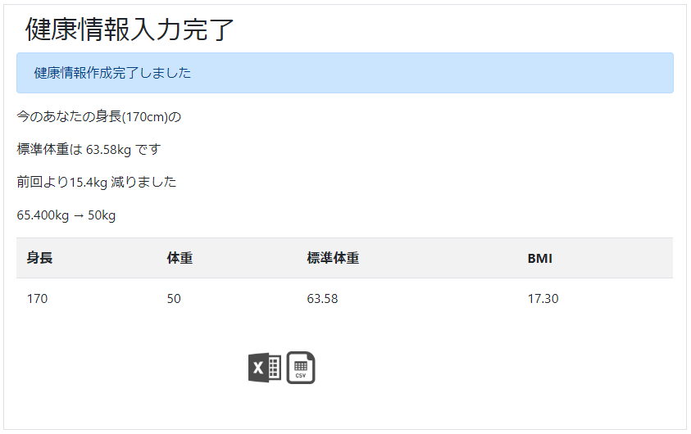

2.3.1.画面レイアウト

 | # | 項目名 |  |  |  | タグ種別 | 属性 | 桁 | 必須 |  | その他
 | 1 | 前登録情報との比較メッセージ |  |  |  | 表示
 | 2 | 身長 |  |  |  | 表示 | 半角数字とピリオド |  |  |  | 健康情報.身長
 | 3 | 体重 |  |  |  | 表示 | 半角数字とピリオド |  |  |  | 健康情報.体重
 | 4 | 標準体重 |  |  |  | 表示 | 半角数字とピリオド |  |  |  | 健康情報.標準体重
 | 5 | BMI |  |  |  | 表示 | 半角数字とピリオド |  |  |  | 健康情報.BMI
 | 6 | Excel |  |  |  | リンク
 | 7 | CSV |  |  |  | リンク

2.3.2.処理詳細

 | # | アクション |  |  | 処理概要 |  | 処理詳細 |  |  | 例外概要 |  | 例外詳細
 |  |  |  |  |  |  |  |  |  |  |  | 条件 | エラーコード | エラーメッセージ
 | 1 | 初期表示 |  |  | 前登録情報との比較メッセージ表示判定 |  | 初回登録時、非表示 |  |  | - |  | - | - | -
 | 2 |  |  |  | 健康情報を表示 |  | - |  |  | - |  | - | - | -
 | 3 | Excelリンク押下 |  |  | セッションからユーザIDを取得 |  | - |  |  | ユーザID取得エラー |  | ユーザID == nullの場合 | DW0026 | 不正リクエストエラーです
 | 4 |  |  |  | セッションから健康情報Formを取得 |  | - |  |  | 健康情報Form取得エラー |  | 健康情報Form == nullの場合 | DW0026 | 不正リクエストエラーです
 | 5 |  |  |  | 健康情報を検索 |  | 2.3.3.1 健康情報検索 参照 |  |  | 健康情報取得エラー |  | 健康情報が0件の場合 | DW0026 | session情報が不正です
 | 6 |  |  |  | 健康情報ファイル設定情報検索 |  | 2.3.3.2 健康情報ファイル設定情報検索 参照 |  |  | - |  | - | - | -
 | 7 |  |  |  | 健康情報Excelをダウンロード |  | ファイルIFは [3.1.1.健康情報Excelファイル]シート 参照 |  |  | - |  | - | - | -
 | 8 | CSVリンク押下 |  |  | セッションからユーザIDを取得 |  | - |  |  | ユーザID取得エラー |  | ユーザID == nullの場合 | DW0026 | 不正リクエストエラーです
 | 9 |  |  |  | セッションから健康情報Formを取得 |  | - |  |  | 健康情報Form取得エラー |  | 健康情報Form == nullの場合 | DW0026 | 不正リクエストエラーです
 | 10 |  |  |  | 健康情報を検索 |  | 2.3.3.1 健康情報検索 参照 |  |  | 健康情報取得エラー |  | 健康情報が0件の場合 | DW0026 | session情報が不正です
 | 11 |  |  |  | 健康情報ファイル設定情報検索 |  | 2.3.3.2 健康情報ファイル設定情報検索 参照 |  |  | - |  | - | - | -
 | 12 |  |  |  | 健康情報CSVをダウンロード |  | ファイルIFは [3.1.2.健康情報CSVファイル]シート 参照 |  |  | - |  | - | - | -

2.3.3.DB処理

 | 2.3.3.1 健康情報検索
 |  | SELECT
 |  |  | SEQ_HEALTH_INFO_ID
 |  |  | , SEQ_USER_ID
 |  |  | , HEIGHT
 |  |  | , WEIGHT
 |  |  | , BMI
 |  |  | , STANDARD_WEIGHT
 |  |  | , HEALTH_INFO_STATUS
 |  |  | , HEALTH_INFO_REG_DATE
 |  |  | , SEQ_BMI_RANGE_MT_ID
 |  |  | , UPDATE_DATE
 |  |  | , REG_DATE
 |  | FROM
 |  |  | HEALTH_INFO
 |  | WHERE
 |  |  | SEQ_HEALTH_INFO_ID = 健康情報ID
 |  |  |  | AND
 |  |  | SEQ_USER_ID = セッション.ユーザID

 | 2.3.3.2 健康情報ファイル設定情報検索
 |  | SELECT
 |  |  | SEQ_USER_ID
 |  |  | , HEADER_FLAG
 |  |  | , FOOTER_FLAG
 |  |  | , MASK_FLAG
 |  |  | , ENCLOSURE_CHAR_FLAG
 |  |  | , UPDATE_DATE
 |  |  | , REG_DATE
 |  | FROM
 |  |  | HEALTH_INFO_FILE_SETTING
 |  | WHERE
 |  |  | SEQ_USER_ID = セッション.ユーザID

2.3.4.備考

